Visualizaciones
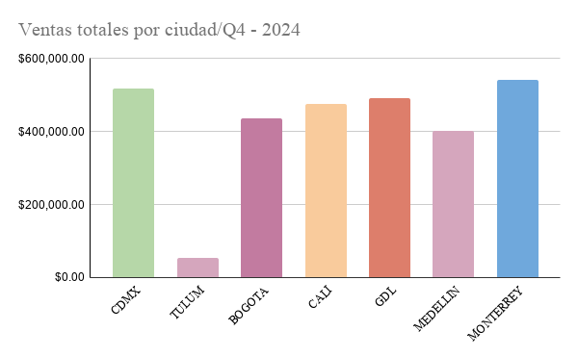
Ventas por producto |  | Cantidad | Prom precio unitario | Ventas totales | BOGOTA |  | Cantidad | Prom precio unitario | Ventas totales | MEDELLIN |  | Cantidad | Prom precio unitario | Ventas totales
 | Auriculares | 510 | $1,245.16 | $641,601.40 |  | Auriculares | 24 | $1,153.77 | $80,243.77 |  | Auriculares | 99 | $1,051.90 | $109,583.91
 | Laptop | 574 | $1,300.55 | $753,278.07 |  | Laptop | 29 | $1,172.77 | $117,308.10 |  | Laptop | 71 | $1,373.67 | $97,516.94
 | Telefono | 546 | $3,883.23 | $699,430.29 |  | Telefono | 33 | $1,188.75 | $117,956.57 |  | Telefono | 95 | $982.84 | $95,970.53
 | Tablet | 672 | $3,961.90 | $850,310.85 |  | Tablet | 31 | $1,218.52 | $120,546.77 |  | Tablet | 94 | $1,019.86 | $99,172.20
 |  |  |  | $2,944,620.61 |  |  |  |  | $436,055.21 |  |  |  |  | $402,243.58

CDMX |  | Cantidad | Prom precio unitario | Ventas totales | CALI |  | Cantidad | Prom precio unitario | Ventas totales | MONTERREY |  | Cantidad | Prom precio unitario | Ventas totales
 | Auriculares | 72 | $1,124.25 | $81,859.68 |  | Auriculares | 68 | $1,384.70 | $106,349.74 |  | Auriculares | 104 | $1,394.39 | $138,436.90
 | Laptop | 102 | $1,309.94 | $146,651.57 |  | Laptop | 69 | $1,299.89 | $85,692.18 |  | Laptop | 107 | $1,209.27 | $127,524.46
 | Telefono | 93 | $1,376.88 | $129,828.83 |  | Telefono | 103 | $1,192.73 | $108,578.04 |  | Telefono | 78 | $1,467.10 | $115,145.77
 | Tablet | 122 | $1,349.49 | $159,349.55 |  | Tablet | 125 | $1,370.38 | $174,734.15 |  | Tablet | 116 | $1,320.43 | $160,030.23
 |  |  |  | $517,689.63 |  |  |  |  | $475,354.11 |  |  |  |  | $541,137.36

TULUM |  | Cantidad | Prom precio unitario | Ventas totales | GDL |  | Cantidad | Prom precio unitario | Ventas totales
 | Auriculares | 4 | $1,111.98 | $4,447.92 |  | Auriculares | 95 | $1,353.79 | $120,679.48
 | Laptop | 19 | $1,465.29 | $26,574.31 |  | Laptop | 104 | $1,422.38 | $152,010.51
 | Telefono | 11 | $1,934.12 | $23,372.50 |  | Telefono | 70 | $1,447.88 | $104,044.34
 | Tablet | 0 | $0.00 | $0.00 |  | Tablet | 118 | $1,088.26 | $116,056.19
 |  |  |  | $54,394.73 |  |  |  |  | $492,790.52

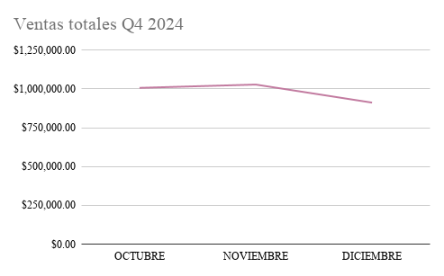
VENTAS TOTALES POR CIUDAD |  |  | VENTAS TOTALES POR MES
CDMX | $517,689.63 |  | OCTUBRE | $1,006,043.65
TULUM | $54,394.73 |  | NOVIEMBRE | $1,027,372.46
BOGOTA | $436,055.21 |  | DICIEMBRE | $911,204.50
CALI | $475,354.11 |  |  | $2,944,620.61
GDL | $492,790.52
MEDELLIN | $402,243.58
MONTERREY | $541,137.36
 | $2,919,665.14

